Cartes 1
Cartes 1 : Taxe foncière rapportée à la surface par habitation en 2023
(a) Montant moyen |  |  |  | (b) Évolution annuelle du montant moyen
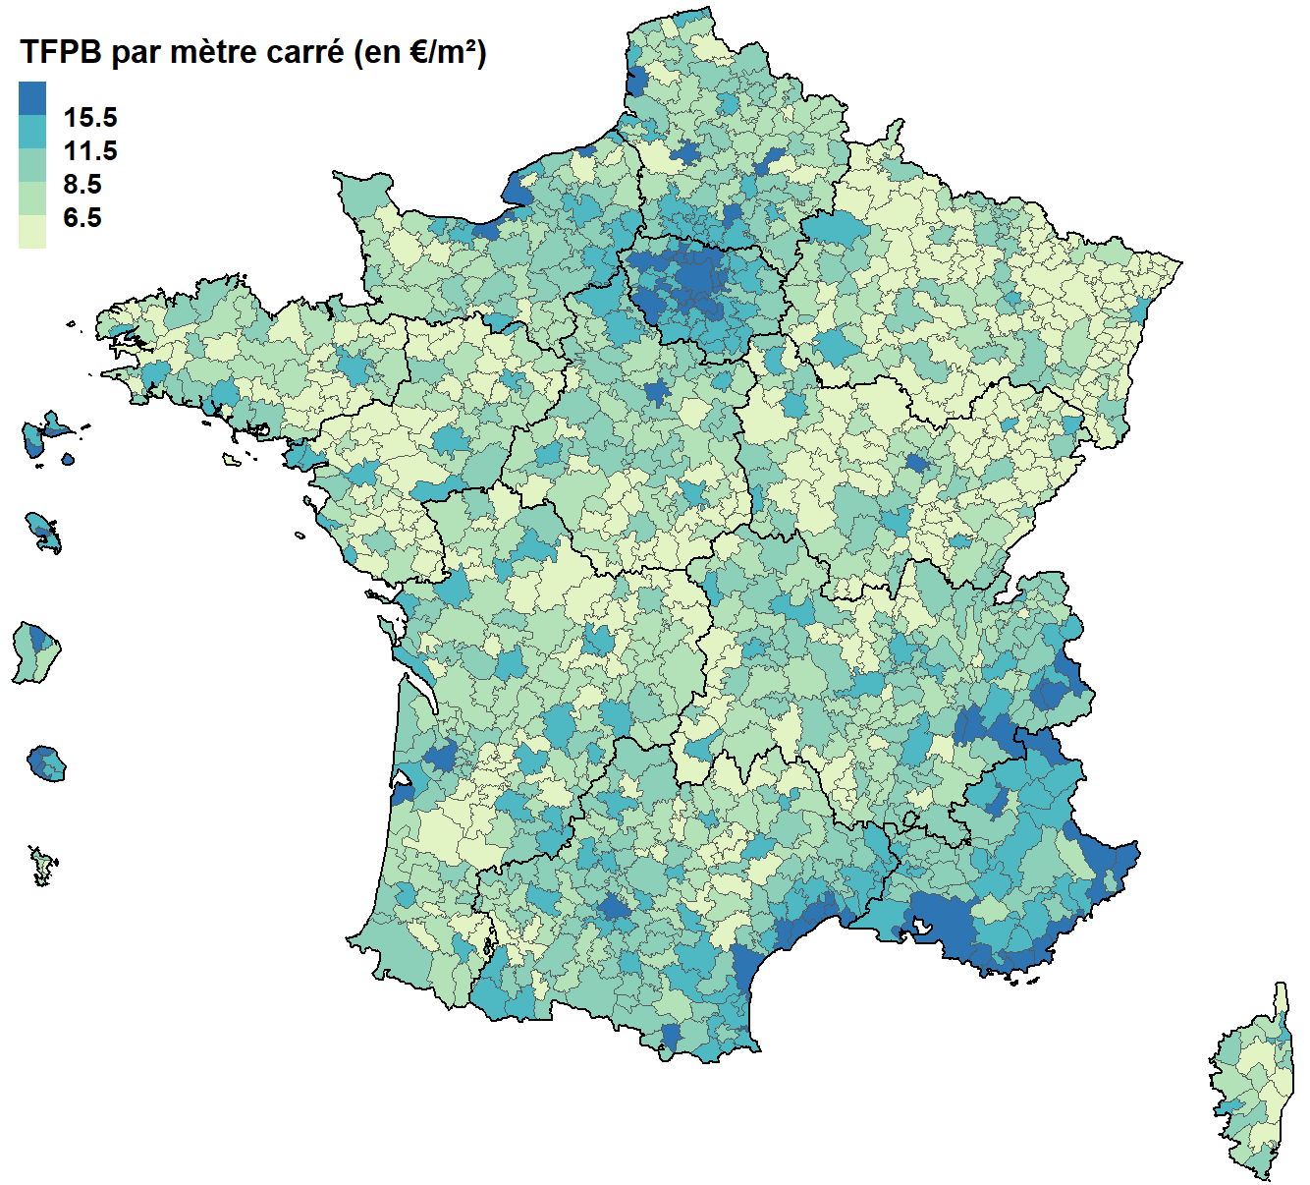
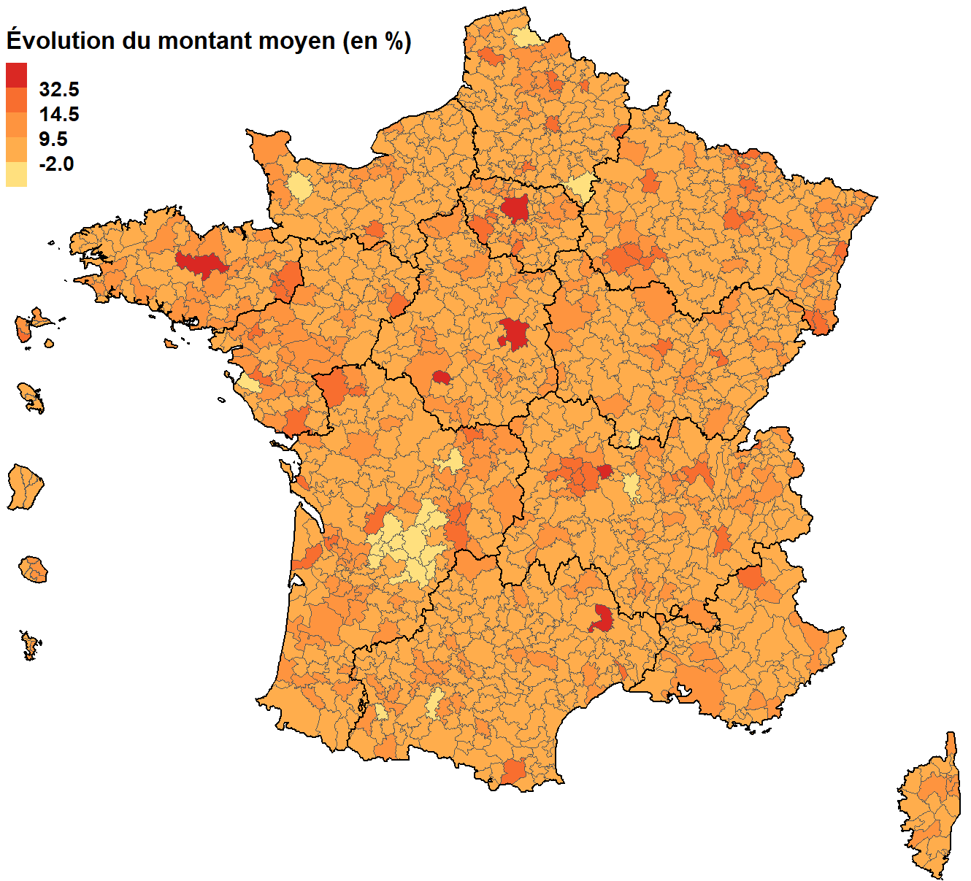

Champ : Ensemble des habitations (appartements et maisons)
Source : DGFiP

Code EPCI | Libellé EPCI | Montant moyen en 2023 (en €/m²) | Évoution annuelle du montant moyen (en %)
200000172 | CC Faucigny-Glières | 8.78 | 8.14
200000438 | CC du Pays de Pontchâteau St-Gildas-des-Bois | 6.20 | 11.09
200000545 | CC des Portes de Romilly sur Seine | 9.38 | 12.00
200000628 | CC Rhône Lez Provence | 9.30 | 14.39
200000800 | CC Coeur de Sologne | 7.90 | 8.75
200000925 | CC de la Plaine Dijonnaise | 10.51 | 7.01
200000933 | CC Sauldre et Sologne | 7.02 | 54.27
200004802 | CC du Pays de Fayence | 11.02 | 7.90
200005932 | CC des Portes de Sologne | 9.63 | 8.70
200005957 | CC de la Région de Rambervillers | 5.61 | 7.18
200006682 | CA Beaune, Côte et Sud - Communauté Beaune-Chagny-Nolay | 10.98 | 8.53
200006716 | CC du Nogentais | 7.45 | 8.78
200006930 | CC du Haut Allier | 7.73 | 7.38
200006971 | CC du Perche | 9.86 | 8.24
200007052 | CC de la Marche Berrichonne | 3.12 | 7.31
200007177 | CC Pays de Nérondes | 3.78 | 7.93
200010650 | CA du Grand Dole | 11.13 | 7.17
200010700 | CA Caux Seine Agglo | 9.43 | 7.19
200011773 | CA Annemasse-Les Voirons-Agglomération | 12.17 | 15.46
200011781 | CC Portes du Berry entre Loire et Val d'Aubois | 5.01 | 10.97
200013050 | CC Sauer-Pechelbronn | 4.28 | 9.12
200015162 | CC de l'Oriente | 6.27 | 9.30
200016905 | CC du Pays de Lamastre | 6.32 | 7.69
200017341 | CC Lodévois et Larzac | 10.98 | 7.79
200017846 | CA Etampois Sud Essonne | 14.72 | 6.25
200018083 | CC de Desvres-Samer | 7.23 | 7.99
200018166 | CC Le Grésivaudan | 12.55 | 8.45
200018406 | CC du Romorantinais et du Monestois | 10.48 | 7.88
200018521 | CC du Val de Bouzanne | 3.38 | 7.18
200018653 | CA CAP Excellence | 18.88 | 6.05
200022986 | CC du Grand Pic Saint-Loup | 12.33 | 8.16
200023075 | CC du Pays de Maîche | 5.36 | 7.74
200023125 | CC Les Portes Briardes Entre Villes et Forêts | 17.14 | 8.04
200023240 | CC Pays de Nemours | 11.97 | 4.57
200023299 | CC Coeur de Tarentaise | 18.20 | 8.07
200023307 | CA du Grand Villeneuvois | 13.81 | 8.20
200023372 | CC de la Vallée de Chamonix-Mont-Blanc | 14.19 | 12.47
200023414 | Métropole Rouen Normandie | 15.25 | 7.74
200023620 | CC de la Gascogne Toulousaine | 10.99 | 9.92
200023737 | CA du Grand Cahors | 14.73 | 9.12
200023778 | CA du Pays de Saint-Gilles-Croix-de-Vie | 7.42 | 9.15
200023794 | CC de Blaye | 8.25 | 15.02
200023919 | CC Gâtinais Val de Loing | 10.10 | 7.05
200026573 | CC Haut-Jura Saint-Claude | 10.42 | 9.31
200027027 | CC Arc Sud Bretagne | 7.82 | 10.58
200027076 | CC Arnon Boischaut Cher | 5.01 | 8.91
200027100 | CC Méditerranée Porte des Maures | 17.33 | 6.59
200027183 | CU Perpignan Méditerranée Métropole | 15.47 | 7.46
200027217 | CC Sarlat-Périgord Noir | 14.30 | 9.18
200027308 | CC d'Auberive Vingeanne et Montsaugeonnais | 3.76 | 7.26
200027548 | CC des Savanes | 16.91 | 8.13
200029734 | CC des 4B Sud Charente | 7.63 | 7.59
200029999 | CC Rives de l'Ain - Pays du Cerdon | 7.68 | 13.55
200030195 | Métropole Nice Côte d'Azur | 15.98 | 12.05
200030385 | CA de Blois ''Agglopolys'' | 11.24 | 8.70
200030435 | CC d'Aire-sur-l'Adour | 8.57 | 10.13
200030526 | CC du Ried de Marckolsheim | 4.29 | 9.94
200030633 | CA du Caudrésis et du Catésis | 7.78 | 7.73
200030658 | CC du Trièves | 7.17 | 7.78
200030674 | CA Val de Garonne Agglomération | 11.59 | 7.41
200032514 | CC Berry-Loire-Vauvise | 5.61 | 7.70
200033025 | CA de Bar-le-Duc - Sud Meuse | 10.44 | 7.30
200033090 | CC Plaines et Monts de France | 12.11 | 7.32
200033116 | CC Cluses-Arve et Montagnes | 10.52 | 7.78
200033173 | CC de la Haute Vallée de Chevreuse | 14.76 | 11.49
200033181 | CA Chartres Métropole | 14.48 | 6.39
200033298 | CC des Coëvrons | 7.61 | 8.75
200033579 | CU d'Arras | 12.20 | 10.94
200033827 | CC de Fium'Orbu Castellu | 5.08 | 8.08
200033868 | CC des Ballons des Hautes-Vosges | 5.24 | 11.92
200034023 | CC Tarn-Agout | 12.28 | 7.94
200034031 | CC des Monts d'Alban et du Villefranchois | 7.39 | 9.55
200034049 | CC Centre Tarn | 8.48 | 8.69
200034056 | CC du Lautrécois et du Pays d'Agout | 7.63 | 8.09
200034064 | CC du Cordais et du Causse (4 C) | 6.44 | 8.21
200034098 | CC des Montagnes du Giffre | 7.75 | 7.15
200034130 | CC Gally Mauldre | 13.68 | 6.10
200034197 | CC de Montaigne Montravel et Gurson | 5.52 | -6.30
200034205 | CC de la Costa Verde | 9.19 | 12.94
200034270 | CC du Pays de Barr | 5.02 | 8.51
200034379 | CC Pays d'Uzès | 10.22 | 7.55
200034411 | CC du Piémont Cévenol | 8.83 | 7.70
200034601 | CC Causses Aigoual Cévennes | 8.22 | 7.25
200034635 | CC du Kochersberg | 5.65 | 10.66
200034692 | CA du Gard Rhodanien | 13.21 | 7.51
200034700 | CA Durance-Lubéron-Verdon Agglomération | 14.25 | 9.27
200034718 | CC de Vitry, Champagne et Der | 7.75 | 7.16
200034726 | CC Bastides de Lomagne | 7.36 | 9.88
200034825 | CA du Grand Guéret | 10.57 | 10.16
200034833 | CC des Bastides Dordogne-Périgord | 6.99 | -16.81
200034874 | CC Côtes de Meuse Woëvre | 4.43 | 9.19
200034882 | CC Pays du Mont-Blanc | 13.12 | 7.27
200034957 | CC du Frontonnais | 10.82 | 8.41
200035087 | CA Terre de Provence | 9.73 | 9.79
200035103 | CC de la Vallée de la Haute Sarthe | 5.66 | 7.58
200035111 | CC des Sources de l'Orne | 9.74 | 21.00
200035129 | CC de Cèze Cévennes | 9.11 | 9.39
200035137 | CC Marche Occitane - Val d'Anglin | 5.00 | 9.14
200035202 | CC Charlieu-Belmont | 5.31 | 8.36
200035319 | CA Estérel Côte d'Azur Agglomération | 17.88 | 6.42
200035327 | CC Cazals-Salviac | 6.85 | 7.40
200035442 | CC du Sud-Artois | 7.12 | 13.22
200035533 | CC du Grand Saint Emilionnais | 6.48 | 10.61
200035541 | CC des Landes d'Armagnac | 5.15 | 7.17
200035632 | CC Armagnac Adour | 7.08 | 9.28
200035707 | CC Piège Lauragais Malepère | 7.98 | 7.82
200035715 | CA Carcassonne Agglo | 14.98 | 7.12
200035723 | CC Ventoux Sud | 9.40 | 6.98
200035731 | CA Roannais Agglomération | 11.03 | 7.56
200035756 | CC Astarac Arros en Gascogne | 5.86 | 13.71
200035764 | CC de la Beauce Loirétaine | 8.29 | 4.97
200035772 | CC du Pays du Saintois | 3.37 | 7.87
200035814 | CA Flers Agglo | 9.87 | 7.43
200035848 | CC du Châtillonnais en Berry | 6.51 | 56.54
200035855 | CC Castelnaudary Lauragais Audois | 10.96 | 6.53
200035863 | CC Région Lézignanaise, Corbières et Minervois | 11.11 | 7.68
200035970 | CC Vexin Centre | 10.73 | 10.44
200036069 | CC du Pays de Mortagne au Perche | 7.75 | 7.62
200036077 | CC du Golfe de Saint-Tropez | 16.30 | 9.58
200036135 | CC Coeur de France | 7.62 | 7.54
200036150 | CC des Hauts du Val de Saône | 4.31 | 10.21
200036465 | CC de Thann-Cernay | 6.01 | 9.48
200036473 | CA de Saintes | 9.49 | 7.60
200036499 | CC de Marana-Golo | 12.29 | 6.60
200036523 | CC des Bastides en Haut Agenais Périgord | 5.94 | 8.62
200036549 | CC Val de Gray | 6.41 | 7.20
200037059 | CC de la Haute Somme (Combles - Péronne - Roisel) | 8.40 | 7.50
200037133 | CC du Provinois | 11.11 | 7.28
200038958 | CC de la Pieve de l'Ornano et du Taravo | 10.46 | 13.61
200038990 | CC de Saint-Méen Montauban | 5.47 | 12.29
200039022 | CA Vitré Communauté | 7.49 | 19.25
200039055 | CC Ouche et Montagne | 7.83 | 19.93
200039063 | CC Forêts, Seine et Suzon | 6.99 | 8.61
200039204 | CC de Lacq-Orthez | 7.82 | 8.61
200039519 | CC du Quercy Blanc | 6.57 | 8.39
200039642 | CC Le Tonnerrois en Bourgogne | 5.90 | 7.67
200039709 | CC du Serein | 5.05 | 7.57
200039758 | CC Avallon, Vézelay, Morvan | 5.85 | 7.53
200039808 | CC des Gorges de l'Ardèche | 6.99 | 4.94
200039824 | CC Ardèche des Sources et Volcans | 5.89 | 8.80
200039832 | CC Pays des Vans en Cévennes | 6.63 | 7.97
200039857 | CA du Pays de Grasse | 12.54 | 8.66
200039865 | Metz Métropole | 11.33 | 15.59
200039907 | CC du Sud Messin | 4.07 | 9.62
200039915 | CA Cannes Pays de Lérins | 15.57 | 7.86
200039931 | CC Alpes d'Azur | 8.01 | 7.38
200039949 | CC Rives de Moselle | 7.95 | 8.01
200040038 | CC Saône Doubs Bresse | 6.23 | 11.93
200040095 | CC Isle Vern Salembre en Périgord | 8.36 | -13.90
200040111 | CC Coeur de Chartreuse | 9.26 | 8.02
200040137 | CC des Lacs de Champagne | 5.98 | 13.82
200040178 | CC de l'Outre-Forêt | 4.09 | 8.96
200040202 | CC Provence Verdon | 7.16 | 7.37
200040210 | CC Lacs et Gorges du Verdon | 9.03 | 7.15
200040244 | CA du Bocage Bressuirais | 7.38 | 16.94
200040251 | CC Bassée-Montois | 9.24 | 4.42
200040277 | CA Agglo du Pays de Dreux | 11.56 | 11.79
200040293 | CC du Clunisois | 6.95 | 7.82
200040350 | CC Bugey Sud | 7.03 | 7.25
200040384 | CC Isle Double Landais | 7.32 | -16.29
200040392 | CA Le Grand Périgueux | 12.31 | -11.96
200040400 | CC du Périgord Ribéracois | 6.91 | -15.18
200040418 | CC du Pays de Serres en Quercy | 7.19 | 8.29
200040426 | CC du Val de l'Oise | 6.43 | 8.02
200040442 | CA Luberon Monts de Vaucluse | 10.22 | 7.36
200040459 | CA Montélimar Agglomération | 11.21 | 9.65
200040475 | CC Loué - Brûlon - Noyen | 5.01 | 7.66
200040491 | CC Porte de Dromardèche | 8.27 | 6.55
200040509 | CC du Crestois et de Pays de Saillans Coeur de Drôme | 9.34 | 7.24
200040558 | CC Ecueillé-Valençay | 5.83 | 8.59
200040566 | CA de l'Ouest Rhodanien | 6.48 | 11.95
200040574 | CC Beaujolais Pierres Dorées | 7.14 | 8.18
200040590 | CA Villefranche Beaujolais Saône | 8.78 | 8.86
200040624 | CC Pays d'Apt-Luberon | 9.47 | 10.08
200040657 | CC de la Matheysine | 8.65 | 7.99
200040681 | CC Enclave des Papes-Pays de Grignan | 9.38 | 7.97
200040715 | Grenoble-Alpes-Métropole | 19.70 | 18.09
200040764 | CC du Sud Corse | 9.89 | 8.40
200040772 | CC du Perche et Haut Vendômois | 6.93 | 8.88
200040798 | CC Val Vanoise | 18.38 | 7.07
200040814 | CC Briance Sud Haute Vienne | 5.05 | 9.56
200040830 | CC du Pays de Fénelon | 7.94 | 9.74
200040889 | CC de Portes Sud Périgord | 5.44 | -18.47
200040905 | CC Carmausin-Ségala | 9.70 | 7.96
200040947 | CC de Flandre Intérieure | 5.70 | -26.64
200040954 | CC des Hauts de Flandre | 7.97 | 8.45
200041010 | CC Coeur de Savoie | 8.35 | 10.71
200041051 | CC Vallée de la Dordogne et Forêt Bessède | 6.66 | -15.59
200041150 | CC Terrassonnais Haut Périgord Noir | 8.15 | 2.38
200041168 | CC de la Vallée de l'Homme | 8.51 | -4.85
200041283 | CC de la Plaine du Rhin | 4.32 | 9.55
200041317 | CA du Niortais | 11.50 | 7.05
200041325 | CC du Pays Rhénan | 4.27 | 10.03
200041333 | CC de Parthenay-Gâtine | 8.38 | 7.65
200041366 | CC Rhône Crussol | 10.71 | 7.12
200041416 | CC Airvaudais-Val du Thouet | 6.32 | 16.12
200041440 | CC de Domme- Villefranche du Périgord | 6.88 | 3.04
200041465 | CC Val Eyrieux | 6.69 | 8.86
200041499 | CC Aunis Atlantique | 7.36 | 9.99
200041507 | CA La Riviéra du Levant | 21.40 | 5.84
200041515 | CC du Bassin de Pont-à-Mousson | 8.72 | 8.76
200041523 | CC de la Haute Saintonge | 7.22 | 7.96
200041556 | CC Portes de la Creuse en Marche | 5.71 | 13.50
200041572 | CC Dronne et Belle | 7.78 | 8.93
200041614 | CC Aunis Sud | 9.35 | 7.80
200041622 | CC Ardennes Thiérache | 3.54 | 7.62
200041630 | CA Ardenne Métropole | 10.81 | 8.02
200041689 | CC Vals de Saintonge Communauté | 7.62 | 7.63
200041721 | CC de la Haute Comté | 4.98 | 7.53
200041762 | CA Rochefort Océan | 10.93 | 7.48
200041788 | CA du Pays Nord Martinique | 13.64 | 7.67
200041853 | CC du Pays de Montbozon et du Chanois | 4.94 | 8.82
200041861 | CC du Triangle Vert | 4.86 | 7.71
200041879 | CC Terres de Saône | 5.40 | 8.33
200041887 | CC du Val Marnaysien | 4.85 | 8.49
200041960 | CC Pévèle-Carembault | 8.51 | 8.31
200041994 | CC Haut Val de Sèvre | 6.50 | 9.32
200042000 | CC Bruyères-Vallons des Vosges | 6.42 | 7.16
200042174 | CA Lorient Agglomération | 12.21 | 7.32
200042182 | CC du Mont des Avaloirs | 4.66 | 7.37
200042190 | CA de la Porte du Hainaut | 8.20 | 5.38
200042372 | CC des Coteaux Arrats Gimone | 8.40 | 10.27
200042414 | CC Bresse Revermont 71 | 5.87 | 8.45
200042463 | CC de la Montagne Noire | 9.33 | 7.29
200042497 | CC Dombes Saône Vallée | 7.72 | 7.42
200042604 | CC de Granville, Terre et Mer | 10.13 | 8.80
200042620 | CC de la Région de Suippes | 6.77 | 15.29
200042646 | CC Grand Orb communauté de communes en Languedoc | 9.73 | 7.57
200042653 | CC Sud-Hérault | 9.19 | 7.60
200042703 | CC de l'Argonne Champenoise | 5.19 | 7.45
200042729 | CC de la Baie du Cotentin | 5.35 | 7.69
200042901 | CC Drôme Sud Provence | 9.71 | 6.85
200042935 | CA Haut - Bugey Agglomération | 8.62 | 8.16
200042943 | CC du Cap Corse | 6.27 | 12.71
200042992 | CC Perthois-Bocage et Der | 3.69 | 7.60
200043016 | CC Val de Charente | 9.30 | 7.09
200043065 | CC du Val d Amboise | 9.51 | 11.04
200043081 | CC Chinon, Vienne et Loire | 8.25 | 8.02
200043123 | CC Auray Quiberon Terre Atlantique | 9.62 | 11.42
200043156 | CC du Pays Réthelois | 5.74 | 10.29
200043172 | CA du Bassin de Brive | 11.95 | 14.91
200043263 | CC Coeur de l'Avesnois | 7.33 | 7.25
200043321 | CC du Pays de Mormal | 6.75 | 7.33
200043354 | CC de Villedieu Intercom | 7.64 | 7.76
200043396 | CA Maubeuge Val de Sambre | 8.41 | 6.47
200043404 | CC du Sud Avesnois | 6.54 | 6.95
200043438 | CC de la Moivre à la Coole | 4.06 | 9.08
200043495 | CA du Pays de Laon | 11.27 | 8.10
200043602 | CC des Albères, de la Côte Vermeille et de l'Illibéris | 14.60 | 7.33
200043628 | CC des Vallées du Clain | 8.30 | 10.15
200043693 | CC Terre Lorraine du Longuyonnais | 7.76 | 6.39
200043776 | CC Pyrénées audoises | 8.16 | 7.43
200043974 | CC du Sud Gironde | 5.57 | 10.84
200043982 | CC du Bazadais | 4.27 | 9.64
200043990 | CC Vallons de Haute-Bretagne Communauté | 6.16 | 8.23
200044014 | CC Creuse Grand Sud | 8.32 | 7.28
200044030 | CC des 7 Vallées | 6.75 | 7.76
200044048 | CC Osartis Marquion | 7.44 | 17.85
200044253 | CC du Bassin de Joinville en Champagne | 6.12 | 5.26
200044394 | CC du Réolais en Sud Gironde | 4.95 | 10.90
200044469 | CC du Pays de Mirepoix | 8.95 | 13.24
200044618 | CA Douaisis Agglo | 10.74 | 6.95
200044691 | CA du Nord Grande Terre | 13.65 | 11.68
200046977 | Métropole de Lyon | 11.67 | 10.73
200048551 | CC du Pays de Craon | 7.58 | 10.47
200049187 | CA du Grand Verdun | 10.34 | 7.65
200049211 | CC Conflent-Canigó | 11.42 | 15.42
200049484 | CC Berry Grand Sud | 4.16 | 7.85
200050532 | CC de Petite-Terre | 10.54 | 21.58
200054781 | Métropole du Grand Paris | 19.78 | 43.12
200054807 | Métropole d'Aix-Marseille-Provence | 15.92 | 10.19
200055481 | CC Beauce Val de Loire | 8.08 | 9.26
200055655 | CA Roissy Pays de France | 15.78 | 7.53
200055887 | CC Mayenne Communauté | 6.25 | 8.94
200056232 | CA Communauté Paris-Saclay | 15.62 | 8.83
200056380 | CA Plaine Vallée | 19.49 | 12.08
200057859 | CA Coeur d'Essonne Agglomération | 16.81 | 9.06
200057867 | T06 PLAINE COMMUNE | 18.63 | 7.69
200057875 | T08 EST ENSEMBLE | 22.29 | 10.67
200057941 | T10 PARIS-EST-MARNE ET BOIS | 19.71 | 7.55
200057958 | CA Paris - Vallée de la Marne | 15.58 | 8.48
200057966 | T02 VALLEE SUD GRAND PARIS | 16.78 | 10.72
200057974 | T03 GRAND PARIS SEINE OUEST | 14.44 | 15.09
200057982 | T04 PARIS OUEST LA DEFENSE | 13.91 | 9.74
200057990 | T05 BOUCLE NORD DE SEINE | 15.47 | 7.24
200058006 | T11 PLAINE CENTRALE-HAUT-VAL-DE-MARNE-PLATEAU BRIARD | 19.16 | 7.49
200058014 | T12 GRAND-ORLY VAL-DE-BIEVRE SEINE-AMONT | 19.79 | 11.29
200058097 | T07 PARIS TERRES D ENVOL | 17.69 | 10.04
200058360 | CC entre Beauce et Perche | 7.98 | 7.28
200058477 | CA Val d'Yerres Val de Seine | 19.07 | 10.39
200058485 | CA Val Parisis | 18.31 | 12.03
200058519 | CA Saint Germain Boucles de Seine | 14.63 | 7.08
200058782 | CA de Saint Quentin en Yvelines | 15.76 | 15.18
200058790 | T09 GRAND PARIS - GRAND EST | 17.82 | 10.50
200059228 | CA Grand Paris Sud Seine Essonne Sénart | 17.41 | 9.23
200059392 | CC Bièvre Isère | 8.19 | 9.06
200059400 | CC Porte Océane du Limousin | 8.48 | 7.56
200059871 | CC du Centre-Ouest | 8.49 | 6.67
200059889 | CU Grand Paris Seine et Oise | 16.67 | 7.38
200060010 | CA Mauges Communauté | 6.41 | 13.59
200060457 | CA de Dembeni / Mamoudzou | 6.46 | 10.26
200060465 | CA du Grand Nord de Mayotte | 8.52 | 8.54
200060473 | CC du Sud | 7.20 | 11.30
200065563 | CC Normandie-Cabourg-Pays d'Auge | 16.49 | 11.68
200065589 | CC Val ès Dunes | 8.30 | 9.52
200065597 | CU Caen la Mer | 15.24 | 7.80
200065647 | CA Pays de Montbéliard Agglomération | 9.10 | 7.57
200065787 | CC de Pont-Audemer / Val de Risle | 9.79 | 8.67
200065886 | CA Loire Forez Agglomération (LFA) | 9.07 | 7.81
200065894 | CC de Forez-Est | 6.14 | -7.40
200065928 | CA Lannion-Trégor Communauté | 8.84 | 7.25
200066009 | CA Mulhouse Alsace Agglomération | 10.54 | 13.90
200066017 | CC Lieuvin Pays d'Auge | 7.04 | 9.71
200066025 | CC Pays Rhin - Brisach | 4.38 | 8.78
200066033 | CC Sud Alsace Largue | 5.24 | 21.05
200066041 | CC Sundgau | 5.49 | 14.69
200066058 | CA Saint-Louis Agglomération | 9.48 | 13.60
200066108 | CC des Portes de Meuse | 5.49 | 7.48
200066116 | CC Argonne-Meuse | 4.96 | 8.01
200066124 | CA Gaillac-Graulhet | 10.98 | 9.46
200066132 | CC du Pays de Stenay et du Val Dunois | 4.66 | 9.82
200066140 | CC de l'Aire à l'Argonne | 4.16 | 7.55
200066157 | CC de Commercy - Void - Vaucouleurs | 7.23 | 7.34
200066165 | CC Val de Meuse - Voie Sacrée | 4.68 | 7.94
200066173 | CC de Damvillers Spincourt | 4.94 | 8.46
200066223 | CC Arize Lèze | 9.05 | 8.52
200066231 | CC des Portes d'Ariège Pyrénées | 11.52 | 8.18
200066280 | CC du Pithiverais | 9.19 | 6.78
200066322 | CC Terres des Confluences | 11.61 | 8.53
200066330 | CC Terres du Haut Berry | 4.98 | 8.87
200066348 | CC du Minervois au Caroux | 5.89 | 7.34
200066355 | CA Sète Agglopôle Méditerranée | 19.00 | 10.42
200066363 | CC de la Haute Ariège | 9.56 | 7.47
200066371 | CC Causses et Vallée de la Dordogne | 9.29 | 11.79
200066389 | CA Saint-Lô Agglo | 6.29 | -21.14
200066405 | CC Roumois Seine | 8.51 | 8.09
200066413 | CC Intercom Bernay Terres de Normandie | 9.71 | 8.73
200066462 | CC Interco Normandie Sud Eure | 9.56 | 7.38
200066512 | CC Elan Limousin Avenir Nature | 6.10 | -11.48
200066520 | CC Ouest Limousin | 4.48 | 7.74
200066553 | CC des Monts de Lacaune et de la Montagne du Haut Languedoc | 7.19 | 8.50
200066561 | CC Sidobre Vals et Plateaux | 5.55 | 8.04
200066587 | CC des Monts du Lyonnais | 4.71 | 6.94
200066603 | CC du Pays de Lubersac-Pompadour | 7.29 | 16.11
200066637 | CC Hautes Terres | 7.36 | 9.53
200066645 | CC Vézère-Monédières-Millesources | 6.55 | 7.43
200066652 | CC Grand Sud Tarn et Garonne | 10.42 | 8.96
200066660 | CC de Saint-Flour | 8.08 | 7.05
200066678 | CC de la Châtaigneraie Cantalienne | 5.18 | 7.57
200066710 | CC Cingal-Suisse Normande | 7.31 | 8.69
200066728 | CC Vallées de l'Orne et de l'Odon | 7.44 | 8.01
200066744 | CC Haute-Corrèze Communauté | 8.26 | 14.20
200066751 | CC Xaintrie Val'Dordogne | 6.91 | 8.02
200066769 | CC Midi Corrézien | 6.51 | 14.22
200066777 | CC Ploërmel Communauté | 7.00 | 13.19
200066785 | CC de l'Oust à Brocéliande | 4.96 | 8.19
200066793 | CA du Grand Annecy | 10.30 | 6.94
200066801 | CC Isigny-Omaha Intercom | 6.99 | 8.82
200066819 | CC du Volvestre | 7.90 | 9.62
200066827 | CC du Pays de Honfleur-Beuzeville | 11.65 | 9.97
200066835 | CC de Sézanne-Sud Ouest Marnais | 6.58 | 7.73
200066850 | CC des Paysages de la Champagne | 8.38 | 7.64
200066868 | CC Presqu'île de Crozon-Aulne maritime | 6.25 | 7.50
200066876 | CA de Châlons-en-Champagne | 10.36 | 7.16
200066884 | CC Quercy Vert-Aveyron | 9.90 | 8.54
200066892 | CC de Vendeuvre-Soulaines | 5.77 | 14.78
200066918 | CA Alès Agglomération | 11.47 | 7.66
200066926 | CA Grand Auch Coeur de Gascogne | 13.51 | 7.54
200066975 | CC Senlis Sud Oise | 13.10 | 5.06
200067023 | CC Coutances Mer et Bocage | 7.52 | 13.01
200067031 | CC Côte Ouest Centre Manche | 6.65 | 12.81
200067049 | CC Spelunca-Liamone | 7.23 | 8.23
200067064 | CC Decazeville Communauté | 9.21 | 6.50
200067072 | CC Haut-Léon Communauté | 8.16 | 7.91
200067080 | CC Chablis Villages et Terroirs | 7.30 | 7.46
200067106 | CA du Pays Basque | 11.04 | 8.75
200067114 | CA de l'Auxerrois | 12.94 | 10.93
200067122 | CC Coteaux et Plaines du Pays Lafrançaisain | 8.67 | 7.18
200067130 | CC de Puisaye-Forterre | 5.56 | 12.23
200067155 | CC Saint Affricain, Roquefort, Sept Vallons | 10.41 | 8.40
200067163 | CC Monts, Rance et Rougier | 5.59 | 10.25
200067171 | CC Aubrac, Carladez et Viadène | 5.83 | 8.53
200067189 | CC Creuse Sud Ouest | 6.52 | 11.88
200067197 | CC Monts d'Arrée Communauté | 3.87 | 8.54
200067205 | CA du Cotentin | 10.28 | 9.59
200067213 | CU du Grand Reims | 12.46 | 7.89
200067239 | CC des Luys en Béarn | 6.15 | 9.58
200067247 | CC Pleyben-Châteaulin-Porzay | 5.62 | 10.13
200067254 | CA Pau Béarn Pyrénées | 13.88 | 7.41
200067262 | CC du Haut Béarn | 6.73 | 8.71
200067288 | CC du Béarn des Gaves | 4.50 | 10.66
200067296 | CC du Nord Est Béarn | 6.00 | 8.62
200067304 | CC Serein et Armance | 8.82 | 8.73
200067320 | CC Serre-Ponçon Val d'Avance | 7.17 | 8.61
200067346 | CA Pornic Agglo Pays de Retz | 9.96 | 12.21
200067361 | CC Grand-Figeac | 9.96 | 8.41
200067379 | CC Côtes de Champagne et Val de Saulx | 3.71 | 7.34
200067429 | CC Haut Nivernais-Val d'Yonne | 8.36 | 7.28
200067437 | CA Provence-Alpes-Agglomération | 15.44 | 8.87
200067445 | CC Buëch-Dévoluy | 12.52 | 9.21
200067452 | CC du Guillestrois et du Queyras | 11.79 | 6.87
200067460 | CC Loudéac Communauté - Bretagne Centre | 6.56 | 47.50
200067478 | CC Comtal Lot et Truyère | 7.48 | 7.59
200067486 | CC Bouzonvillois-Trois Frontières | 4.37 | 9.65
200067502 | CA Saint-Avold Synergie | 5.14 | 7.06
200067544 | CC Creuse Confluence | 5.94 | 10.95
200067551 | CA Thonon Agglomération | 9.98 | 8.17
200067593 | CC Marche et Combraille en Aquitaine | 5.35 | 5.80
200067627 | CC Billom Communauté | 8.62 | 15.66
200067635 | CA Clisson Sèvre et Maine Agglo | 6.51 | 13.45
200067643 | CC Meurthe Mortagne Moselle | 5.02 | 7.67
200067650 | CC Houve-Pays Boulageois | 4.52 | 8.76
200067668 | CC de la Cléry, du Betz et de l'Ouanne | 8.37 | 8.65
200067676 | CC Canaux et Forêts en Gâtinais | 7.15 | 8.59
200067684 | CA Epernay, Coteaux et Plaine de Champagne | 10.47 | 8.91
200067692 | CC Tannay-Brinon-Corbigny | 5.69 | 7.97
200067700 | CC Sud Nivernais | 8.99 | 5.88
200067742 | CC Serre-Ponçon | 13.45 | 11.69
200067759 | CC Vallées et Plateau d'Ardenne | 5.08 | 7.98
200067767 | CC du Royans-Vercors | 5.88 | 8.80
200067783 | CC de Hanau-La Petite Pierre | 3.96 | 9.82
200067791 | CA Pays Foix-Varilhes | 10.88 | 8.49
200067817 | CC Saône-Beaujolais | 5.77 | 10.46
200067825 | CA Gap-Tallard-Durance | 15.85 | 8.97
200067841 | CC de l'Alsace Bossue | 3.66 | 9.14
200067866 | CC Sèvre et Loire | 5.61 | 9.64
200067874 | CA de Haguenau | 5.11 | 10.49
200067882 | CC Bazois Loire Morvan | 5.04 | 7.76
200067890 | CC Morvan Sommets et Grands Lacs | 6.27 | 8.04
200067908 | CC Amognes Coeur du Nivernais | 4.67 | 8.41
200067916 | CC Coeur de Loire | 9.22 | 10.40
200067924 | CC du Canton d'Erstein | 4.95 | 17.79
200067932 | CA Golfe du Morbihan - Vannes Agglomération | 10.70 | 10.20
200067940 | CC Couserans-Pyrénées | 8.58 | 7.65
200067957 | CC Haut Chemin-Pays de Pange | 4.09 | 8.66
200067965 | CA de la Région de Compiègne et de la Basse Automne | 16.41 | 5.55
200067973 | CC Thelloise | 11.80 | 6.95
200067981 | CA Guingamp-Paimpol Agglomération de l'Armor à l'Argoat | 7.54 | 9.85
200067999 | CA du Beauvaisis | 13.82 | 6.57
200068005 | CC de l'Oise Picarde | 8.00 | 7.47
200068047 | CA Creil Sud Oise | 13.20 | 10.15
200068070 | CC Loue-Lison | 4.59 | 8.26
200068088 | CC Les Bertranges | 8.92 | 7.23
200068096 | CC Champsaur-Valgaudemar | 13.13 | 14.71
200068104 | CA de la Provence Verte | 12.70 | 8.30
200068112 | CC du Pays de Saverne | 5.57 | 8.66
200068120 | CA Quimper Bretagne Occidentale | 11.98 | 12.85
200068146 | CC Sarrebourg Moselle Sud | 4.49 | 9.18
200068229 | CC des Baronnies en Drôme Provençale | 9.15 | 11.10
200068278 | CC Berry Loire Puisaye | 9.36 | 7.92
200068294 | CC des Deux Vallées Vertes | 4.70 | 8.58
200068369 | CC de Mirecourt Dompaire | 6.57 | 7.40
200068377 | CC de la Porte des Vosges Méridionales | 9.39 | 7.36
200068435 | CC Coeur du Perche | 7.39 | 7.44
200068443 | CC Andaine - Passais | 8.83 | 8.04
200068450 | CC Argentan Intercom | 9.58 | 9.10
200068468 | CC des Pays de L'Aigle | 9.84 | 6.63
200068484 | CC des Causses à l'Aubrac | 7.10 | 8.75
200068500 | CA de Cambrai | 7.46 | 7.41
200068534 | CC Terroir de Caux | 5.85 | 7.83
200068542 | CC Les Balcons du Dauphiné | 8.69 | 7.90
200068559 | CC de l'Ouest Vosgien | 6.58 | 7.10
200068567 | CC Les Vals du Dauphiné | 8.17 | 9.49
200068625 | CC Alpes-Provence-Verdon "Sources de lumière" | 11.46 | 6.57
200068641 | CA Le Muretain Agglo | 12.40 | 8.70
200068658 | CA de Chaumont | 9.30 | 6.30
200068666 | CA de Saint-Dizier Der et Blaise | 8.77 | 8.00
200068674 | CA Grand Lac | 11.40 | 7.24
200068682 | CC Terre d'Eau | 8.59 | 10.46
200068757 | CA d'Epinal | 9.55 | 7.74
200068765 | CC du Sisteronais-Buëch | 10.62 | 9.35
200068773 | CC des Vosges côté Sud Ouest | 4.58 | 7.30
200068781 | CA Valence Romans Agglo | 11.89 | 7.29
200068799 | CC Intercom de la Vire au Noireau | 7.15 | 7.49
200068807 | CC du Bassin Auterivain Haut-Garonnais | 10.68 | 10.64
200068815 | CC Coeur de Garonne | 6.64 | -19.65
200068831 | CC Pays Ségali Communauté | 6.55 | 8.77
200068856 | CC des Hauts du Perche | 7.36 | 8.18
200068864 | CC de la Mossig et du Vignoble | 6.16 | 14.37
200068872 | CC Eguzon - Argenton - Vallée de la Creuse | 5.53 | 12.75
200068880 | CC Champagne Boischauts | 7.04 | 4.55
200068914 | CC La Rochefoucauld porte du Périgord | 8.45 | 7.15
200068922 | CC du Confluent et des Coteaux de Prayssas | 9.37 | 8.48
200068930 | CC Fumel Vallée du Lot | 10.10 | 8.08
200068948 | CC Albret Communauté | 9.19 | 9.95
200068955 | CC Anjou Loir et Sarthe | 6.75 | 9.58
200068963 | CC Maine Coeur de Sarthe | 6.33 | 7.65
200068989 | CA Dinan Agglomération | 7.19 | 9.45
200068997 | CA Arlysère | 9.60 | 9.90
200069003 | CC du Barséquanais en Champagne | 6.91 | 11.99
200069029 | CA des Deux Baies en Montreuillois | 15.55 | 7.99
200069037 | CA du Pays de Saint-Omer | 9.13 | 7.89
200069052 | CA Grand Belfort | 11.92 | 8.18
200069060 | CC des Vosges du Sud | 5.73 | 9.98
200069086 | CC Leff Armor Communauté | 7.04 | 7.26
200069094 | CC Isle et Crempse en Périgord | 6.21 | -20.04
200069102 | CC Randon - Margeride | 5.74 | 14.46
200069110 | CA du Grand Chambéry | 12.50 | 12.11
200069128 | CC Mont Lozère | 6.76 | 7.07
200069136 | CC des Cévennes au Mont Lozère | 6.72 | 36.36
200069144 | CC des Hautes Terres de l'Aubrac | 6.39 | 8.11
200069151 | CC Gorges Causses Cévennes | 8.65 | 8.56
200069169 | CC Dômes Sancy Artense | 4.64 | 9.33
200069177 | CC Mond'Arverne Communauté | 9.95 | 11.63
200069185 | CC des Terres d'Apcher-Margeride-Aubrac | 8.42 | 6.72
200069193 | CC de la Dombes | 5.29 | 8.38
200069227 | CC Pays Fort Sancerrois Val de Loire | 6.62 | 8.34
200069235 | CC du Haut Pays du Montreuillois | 4.35 | 16.75
200069250 | CA Troyes Champagne Métropole | 12.45 | 15.51
200069268 | CC Aubrac Lot Causses Tarn | 7.87 | 8.45
200069300 | CA Tarbes-Lourdes-Pyrénées | 12.96 | 12.30
200069383 | CC Ouest Aveyron Communauté | 8.11 | 7.29
200069391 | CA Lamballe Terre et Mer | 5.75 | 12.80
200069409 | CA Saint-Brieuc Armor Agglomération | 10.98 | 10.30
200069417 | CC Pays d'Orthe et Arrigans | 7.00 | 11.63
200069425 | CA Mont-Saint-Michel-Normandie | 7.45 | 7.40
200069433 | CC de Vezouze en Piémont | 3.05 | 10.80
200069441 | CC du Pays de Bitche | 6.60 | 7.70
200069458 | CC des Vallées d'Auge et du Merlerault | 8.17 | 6.98
200069482 | CC des Campagnes de l'Artois | 6.79 | 12.41
200069516 | CC Seulles Terre et Mer | 8.71 | 10.24
200069524 | CC Pré-Bocage Intercom | 4.86 | 8.15
200069532 | CA Lisieux Normandie | 9.74 | 7.92
200069540 | CC Norge et Tille | 9.98 | 6.10
200069565 | CC des Lacs et Montagnes du Haut-Doubs | 6.34 | 7.61
200069581 | CC Convergence Garonne | 5.89 | 9.95
200069599 | CC rurales de l'Entre-Deux-Mers | 3.95 | 9.19
200069615 | CC Bresse Haute Seille | 6.29 | 7.75
200069623 | CC Champagnole Nozeroy Jura | 7.59 | 6.19
200069631 | CC Terres de Chalosse | 6.77 | 8.27
200069649 | CC Chalosse Tursan | 7.28 | 8.34
200069656 | CC Coeur Haute Lande | 5.30 | 11.53
200069664 | CC Meuse Rognon | 3.86 | 7.76
200069672 | CC du Ternois | 6.67 | 7.80
200069698 | CC Mâconnais - Tournugeois | 8.92 | 8.78
200069722 | CC interrégionale Aumale - Blangy-sur-Bresle | 7.58 | 7.45
200069730 | CC des 4 rivières | 6.82 | 6.39
200069748 | CC Val de Gâtine | 4.25 | 8.24
200069755 | CC Mellois en Poitou | 6.89 | 13.98
200069763 | CC du Haut-Poitou | 8.08 | 8.07
200069821 | CA Fécamp Caux Littoral Agglomération | 13.06 | 10.40
200069839 | CC de la Côte d'Albâtre | 8.57 | 8.16
200069847 | CC Plateau de Caux-Doudeville-Yerville | 8.30 | 7.02
200069854 | CU du Grand Poitiers | 12.49 | 7.25
200069912 | CC des Forêts du Perche | 8.11 | 9.57
200069953 | CC des Portes Euréliennes d'Ile de France | 11.14 | 9.31
200069961 | CC du Grand Châteaudun | 9.48 | 7.75
200069995 | CC Médoc Coeur de Presqu'île | 8.02 | 7.86
200070035 | CC du Civraisien en Poitou | 4.05 | 7.98
200070043 | CC Vienne et Gartempe | 4.44 | 7.09
200070068 | CC Communauté Bray-Eawy | 7.35 | 7.85
200070092 | CA du Libournais | 11.14 | 9.64
200070100 | CC du Val de Sully | 6.17 | 8.55
200070118 | CC Val de Saône Centre | 5.16 | 8.37
200070126 | CC Seine et Aube | 4.37 | 7.27
200070142 | CC Lyons Andelle | 9.31 | 8.64
200070159 | CC Coeur de Beauce | 6.83 | 14.44
200070167 | CC Terres de Perche | 7.32 | 7.57
200070183 | CC des Terres du Val de Loire | 9.47 | 7.58
200070233 | CA Terres de Montaigu | 4.38 | 9.06
200070282 | CC Lavalette Tude Dronne | 7.31 | 14.99
200070290 | CC Coeur du Pays Haut | 8.45 | 10.56
200070308 | CA Mâconnais Beaujolais Agglomération | 10.84 | 7.00
200070316 | CC Entre Arroux, Loire et Somme | 6.95 | 9.70
200070324 | CC du Territoire de Lunéville à Baccarat | 6.43 | 6.26
200070332 | CC des Savoir-Faire | 4.82 | 7.03
200070340 | CC Haute Maurienne Vanoise | 9.73 | 6.93
200070365 | CC Corbières Salanque Méditerranée | 11.92 | 7.60
200070373 | CC Loir-Lucé-Bercé | 7.43 | 14.90
200070407 | CA Agglo Pays d'Issoire | 8.38 | 6.79
200070431 | CC Saint-Marcellin Vercors Isère Communauté | 9.51 | 7.42
200070449 | CC inter-Caux-Vexin | 9.48 | 7.52
200070464 | CC Coeur de Maurienne Arvan | 10.93 | 7.92
200070506 | CC Pays de Nexon Monts de Chalus | 5.49 | 8.47
200070514 | CA du Grand Cognac | 10.07 | 7.99
200070530 | CC du Grand Autunois Morvan | 9.10 | 8.38
200070548 | CC Brionnais Sud Bourgogne | 5.09 | -7.02
200070555 | CC de la Veyle | 4.80 | 8.13
200070563 | CC Terres Touloises | 8.28 | 16.85
200070571 | CC Coeur de Berry | 4.73 | 8.94
200070589 | CC de Seille et Grand Couronné | 4.45 | 12.29
200070647 | CA Bergeracoise | 12.46 | 7.70
200070662 | CC Bretagne Porte de Loire Communauté | 5.76 | 8.98
200070670 | CC du Pays de Dol et de la Baie du Mont Saint-Michel | 7.16 | 9.82
200070688 | CC Couesnon Marches de Bretagne | 4.57 | 7.67
200070712 | CC Thiers Dore et Montagne | 10.19 | 19.49
200070720 | CC Médoc Atlantique | 10.18 | 7.02
200070738 | CC Mad et Moselle | 4.49 | 9.94
200070746 | CA Sarreguemines Confluences | 7.55 | 6.60
200070753 | CA Riom Limagne et Volcans | 11.23 | 20.72
200070761 | CC Ambert Livradois Forez | 7.15 | 7.47
200070779 | CC Brie des Rivières et Châteaux | 11.58 | 8.62
200070787 | CC du Plateau de Lannemezan | 9.00 | 7.37
200070795 | CC du Pays de Trie et du Magnoac | 6.33 | 13.71
200070803 | CC des Coteaux du Val d'Arros | 5.28 | -28.07
200070811 | CC Pyrénées Vallées des Gaves | 12.80 | 8.65
200070829 | CC Neste Barousse | 6.43 | 9.01
200070845 | CC Orne Lorraine Confluences | 9.49 | 4.89
200070852 | CC Usses et Rhône | 6.93 | 8.71
200070894 | CC de Gevrey-Chambertin et de Nuits-Saint-Georges | 7.41 | 7.85
200070902 | CC Auxonne Pontailler Val de Saône | 7.91 | 9.01
200070910 | CC Tille et Venelle | 6.31 | 7.45
200070928 | CC Terre de Picardie | 7.02 | 6.74
200070936 | CC Ponthieu-Marquenterre | 9.92 | 7.61
200070944 | CC du Vimeu | 8.09 | 7.04
200070951 | CC du Territoire Nord Picardie | 8.22 | 7.57
200070969 | CC Avre Luce Noye | 8.48 | 7.92
200070977 | CC du Grand Roye | 9.03 | 7.29
200070985 | CC de l'Est de la Somme | 8.08 | 22.41
200070993 | CA de la Baie de Somme | 11.55 | 7.35
200071017 | CC des Terres d'Auxois | 5.36 | 7.97
200071025 | CC Haute-Provence-Pays de Banon | 10.02 | 8.53
200071033 | CC Jabron-Lure-Vançon-Durance | 8.53 | 8.71
200071041 | CC du Chaourçois et du Val d'Armance | 3.93 | 8.64
200071058 | CC Les Avant-Monts | 8.90 | 8.68
200071066 | CA de Saint-Dié-des-Vosges | 7.44 | 7.66
200071074 | CC Les Portes de l'Ile de France | 10.67 | 7.76
200071082 | CA Montluçon Communauté | 13.73 | 8.34
200071116 | CA ECLA (Espace Communautaire Lons Agglomération) | 11.57 | 8.68
200071140 | CA Moulins Communauté | 10.61 | 8.61
200071165 | CA Les Sables d'Olonne Agglomération | 12.83 | 8.95
200071173 | CC du Pays Arnay Liernais | 5.12 | 9.06
200071181 | CC Somme Sud-Ouest | 5.61 | 7.23
200071199 | CC Plaine Limagne | 7.34 | 16.01
200071207 | CC de Pouilly en Auxois/Bligny sur Ouche | 5.39 | 9.60
200071215 | CC Chavanon Combrailles et Volcans | 4.52 | 8.55
200071223 | CC Nièvre et Somme | 7.78 | 8.04
200071298 | CC des Terres du Lauragais | 10.43 | 8.70
200071314 | CC des Hauts-Tolosans | 10.03 | 9.74
200071363 | CA Vichy Communauté | 12.37 | 10.34
200071371 | CC Bresse et Saône | 4.38 | 9.52
200071389 | CC Saint-Pourçain Sioule Limagne | 8.50 | 8.85
200071405 | CC Ardèche Rhône Coiron | 6.51 | 7.74
200071413 | CA Privas Centre Ardèche | 8.25 | 7.48
200071454 | CA Evreux Portes de Normandie | 14.01 | 8.94
200071470 | CC Entr'Allier Besbre et Loire | 7.27 | 8.08
200071496 | CC du Bocage Bourbonnais | 6.89 | 7.41
200071504 | CC des Collines du Perche Normand | 7.36 | 7.34
200071512 | CC Commentry Montmarault Néris Communauté | 8.67 | 9.31
200071520 | CC Domfront Tinchebray Interco | 8.30 | 7.72
200071538 | CC Terres de Bresse | 5.40 | 7.97
200071546 | CC Sud Retz Atlantique | 7.03 | 16.10
200071553 | CC Loire Layon Aubance | 6.69 | 10.58
200071579 | CC Bresse Louhannaise Intercom' | 6.18 | 7.35
200071587 | CC Loches Sud Touraine | 7.03 | 10.31
200071595 | CC Arbois, Poligny, Salins, Coeur du Jura | 7.99 | 6.66
200071629 | CC Challans-Gois Communauté | 6.82 | -6.59
200071645 | CC Saint Cyr Mère Boitier entre Charolais et Mâconnais | 6.34 | 7.16
200071652 | CC du Pays Fertois et du Bocage Carrougien | 6.18 | 8.29
200071678 | CA Agglomération du Choletais | 12.07 | 12.88
200071751 | CA du Bassin de Bourg-en-Bresse | 8.76 | 7.95
200071769 | CC Picardie des Châteaux | 9.48 | 8.44
200071777 | CC d'Arcis, Mailly, Ramerupt | 6.58 | 11.45
200071785 | CA Chauny Tergnier La Fère | 9.67 | 7.36
200071819 | CC du Périgord Nontronnais | 8.20 | 9.91
200071827 | CA du Grand Angoulême | 13.96 | 7.93
200071843 | CC du Vexin Normand | 12.02 | 7.29
200071850 | CC du Pithiverais-Gâtinais | 9.34 | 12.83
200071868 | CC des Vallées du Haut-Anjou | 5.97 | 7.40
200071876 | CA Saumur Val de Loire | 9.29 | 7.96
200071884 | CC Le Grand Charolais | 7.32 | 6.87
200071892 | CA du Saint-Quentinois | 17.09 | 9.04
200071900 | CC Vendée Grand Littoral | 5.66 | 13.18
200071918 | CC du Pays de Saint-Fulgent - Les Essarts | 4.17 | 9.79
200071926 | CC du Limouxin | 12.04 | 6.98
200071934 | CC du Pays de Fontenay-Vendée | 5.69 | 7.77
200071942 | CC Haut Limousin en Marche | 4.95 | 8.29
200071967 | CC Pays d'Evian Vallée d'Abondance | 11.28 | 13.70
200071983 | CC Thiérache Sambre et Oise | 8.68 | 7.55
200071991 | CC Retz en Valois | 11.38 | 7.71
200072007 | CC de la Montagne d'Ardèche | 3.82 | 6.79
200072015 | CA Annonay Rhône Agglo | 8.44 | 8.31
200072023 | CC Coeur de Charente | 7.81 | 7.01
200072031 | CA de la Région de Château-Thierry | 9.67 | -12.08
200072049 | CC de Charente Limousine | 7.44 | 7.77
200072056 | CC Porte du Jura | 6.38 | 7.53
200072064 | CC Val-de-Cher-Controis | 8.56 | 8.60
200072072 | CA Territoires Vendômois | 8.88 | 8.22
200072080 | CC du Pays de Saint-Eloy | 6.79 | 7.05
200072098 | CC Combrailles Sioule et Morge | 7.39 | 13.97
200072106 | CC Adour Madiran | 5.84 | 8.13
200072130 | CA du Pays de Meaux | 13.60 | 8.33
200072304 | CC Vallée de l'Ubaye - Serre-Ponçon | 14.75 | 7.47
200072312 | CA Seine Normandie Agglomération | 12.84 | 6.49
200072320 | CC Val de Gers | 6.81 | 8.73
200072346 | CA du Pays de Fontainebleau | 14.61 | 7.18
200072452 | CA Fougères Agglomération | 6.23 | 8.07
200072460 | CA de Béthune-Bruay, Artois-Lys Romane | 9.43 | 9.71
200072478 | CC Pays d'Opale | 8.00 | 11.92
200072544 | CC des Deux Morin | 9.48 | 9.95
200072635 | CC Pyrénées Haut Garonnaises | 9.63 | 7.50
200072643 | CC Coeur et Coteaux du Comminges | 9.16 | 9.02
200072650 | CC Touraine Vallée de l'Indre | 9.27 | 7.04
200072668 | CC Touraine Val de Vienne | 4.35 | 8.07
200072676 | CC Maine Saosnois | 7.06 | 7.25
200072684 | CC Le Gesnois Bilurien | 6.21 | 8.40
200072692 | CC des Vallées de la Braye et de l'Anille | 5.74 | 7.55
200072700 | CC Haute Sarthe Alpes Mancelles | 5.12 | 7.59
200072718 | CC de la Champagne Conlinoise et du Pays de Sillé | 5.26 | 8.34
200072726 | CC Châteaubriant-Derval | 6.35 | 13.83
200072734 | CC Estuaire et Sillon | 5.40 | 14.34
200072825 | CC Mirebellois et Fontenois | 7.16 | 7.45
200072874 | CC Val Briard | 10.95 | 10.81
200072882 | CC de Vie et Boulogne | 5.06 | 13.26
200072981 | CC Touraine Ouest Val de Loire | 7.37 | 6.51
200072999 | CC du Grand Langres | 5.83 | 9.25
200073013 | CC Carnelle Pays-de-France | 12.63 | 7.56
200073096 | CA Arche Agglo | 9.35 | 8.49
200073104 | CC de l'Ile-Rousse - Balagne | 8.50 | 8.40
200073112 | CC Sud Sarthe | 7.08 | 6.11
200073120 | CC Nebbiu - Conca d'Oro | 8.38 | 8.85
200073138 | CC Pasquale Paoli | 2.82 | 10.17
200073146 | CC Cagire Garonne Salat | 8.02 | 7.32
200073161 | CC Touraine-Est Vallées | 10.26 | 10.07
200073237 | CC de Gâtine et Choisilles - Pays de Racan | 6.93 | 7.33
200073245 | CC du Bassin d'Aubenas | 8.66 | 9.83
200073252 | CC de la Castagniccia-Casinca | 6.84 | 9.90
200073260 | CC Sud Vendée Littoral | 7.95 | 23.96
200073344 | CA Rambouillet Territoires | 15.66 | 22.11
200073393 | CC des Rives du Haut Allier | 6.23 | 6.58
200073401 | CC Mézenc-Loire-Meygal | 6.82 | 7.94
200073419 | CA du Puy-en-Velay | 10.56 | 7.74
200073427 | CC Marches du Velay-Rochebaron | 7.65 | 8.07
200077014 | CA Vienne Condrieu | 10.20 | 8.83
200083392 | CA Laval Agglomération | 10.26 | 6.64
200084952 | CU Le Havre Seine Métropole | 15.93 | 7.19
200085728 | CC Brioude Sud Auvergne | 9.35 | 6.55
200085751 | CC Entre Bièvre et Rhône | 8.83 | 10.77
200089456 | CA Seine-Eure | 11.45 | 6.79
200090504 | CA Coulommiers Pays de Brie | 11.93 | 11.88
200090561 | CC Vierzon-Sologne-Berry | 10.53 | 7.21
200090579 | CC Terre d'Emeraude Communauté | 7.16 | 13.15
200090751 | CA Grand Calais Terres et Mers | 9.72 | 7.93
200093201 | Métropole Européenne de Lille | 10.68 | 10.02
200096634 | CC des Hautes Vosges | 6.83 | 8.26
200096642 | CC Gérardmer Hautes Vosges | 9.47 | 7.26
200096675 | CC Baud Communauté | 5.46 | 8.70
200096683 | CC Centre Morbihan Communauté | 5.72 | 9.69
200096956 | CA Agglomération d'Agen | 13.60 | 7.66
240100610 | CC de la Côtière à Montluel | 8.56 | 12.67
240100750 | CA du Pays de Gex | 8.68 | 7.12
240100800 | CC de Miribel et du Plateau | 10.94 | 28.86
240100883 | CC de la Plaine de l'Ain | 8.16 | 24.13
240100891 | CC du Pays Bellegardien (CCPB) | 9.31 | 7.41
240200444 | CC de la Thiérache du Centre | 7.85 | 7.06
240200469 | CC du Pays de la Serre | 5.52 | 7.75
240200477 | CA GrandSoissons Agglomération | 15.35 | 8.31
240200493 | CC du Pays du Vermandois | 6.55 | 7.53
240200501 | CC du Val de l'Aisne | 7.74 | 7.94
240200519 | CC du Canton d'Oulchy le Château | 7.03 | 7.26
240200576 | CC de la Champagne Picarde | 8.35 | 5.92
240200584 | CC du Canton de Charly sur Marne | 8.34 | 7.77
240200592 | CC du Chemin des Dames | 6.59 | 7.92
240200600 | CC des Trois Rivières | 11.36 | 6.93
240200634 | CC des Portes de la Thiérache | 7.68 | 17.03
240300491 | CC du Pays de Lapalisse | 7.62 | 7.73
240300558 | CC du Pays de Tronçais | 6.26 | 8.08
240300566 | CC du Val de Cher | 7.69 | 8.20
240300657 | CC du Pays d'Huriel | 6.74 | 10.06
240400440 | CC Pays Forcalquier et Montagne de Lure | 12.56 | 7.22
240500439 | CC du Briançonnais | 16.88 | 6.95
240500462 | CC du Pays des Ecrins | 14.40 | 8.20
240600551 | CA de la Riviera Française | 16.19 | 6.97
240600585 | CA de Sophia Antipolis | 12.67 | 7.08
240600593 | CC du Pays des Paillons | 8.87 | 7.91
240700302 | CC du Pays Beaume-Drobie | 4.12 | 7.91
240700617 | CC Val de Ligne | 5.61 | 10.32
240700716 | CC du Val d'Ay | 7.21 | 8.23
240700815 | CC Berg et Coiron | 6.97 | 12.34
240700864 | CC du Rhône aux Gorges de l'Ardèche | 8.87 | 7.28
240800821 | CC Ardenne, Rives de Meuse | 7.27 | 6.75
240800847 | CC des Portes du Luxembourg | 4.76 | 7.91
240800862 | CC des Crêtes Préardennaises | 3.85 | 7.94
240800920 | CC de l'Argonne Ardennaise | 3.89 | 7.59
240900431 | CC du Pays de Tarascon | 9.13 | 7.39
240900464 | CC du Pays d'Olmes | 9.32 | 8.00
241000223 | CC Forêts, Lacs, Terres en Champagne | 6.59 | 14.68
241000405 | CC de la Région de Bar sur Aube | 6.76 | 7.46
241000447 | CC du Pays d'Othe | 6.69 | 10.82
241000488 | CC de l'Orvin et de l'Ardusson | 5.93 | 7.84
241100593 | CA Le Grand Narbonne | 15.69 | 7.82
241200187 | CA Rodez Agglomération | 13.21 | 7.26
241200542 | CC du Réquistanais | 6.15 | 6.97
241200567 | CC de Millau Grands Causses | 12.53 | 9.07
241200625 | CC du Pays Rignacois | 6.50 | 7.20
241200641 | CC Conques-Marcillac | 6.70 | 12.12
241200658 | CC du Pays de Salars | 6.99 | 7.47
241200674 | CC du Plateau de Montbazens | 4.21 | 7.95
241200765 | CC de Lévézou Pareloup | 6.39 | 8.97
241200807 | CC Aveyron Bas Ségala Viaur | 5.87 | 9.05
241200906 | CC Larzac et Vallées | 6.28 | 7.55
241200914 | CC de la Muse et des Raspes du Tarn | 5.15 | 8.08
241300375 | CC Vallée des Baux-Alpilles (CC VBA) | 9.71 | 7.05
241300417 | CA d'Arles-Crau-Camargue-Montagnette | 13.54 | 7.47
241400415 | CC Coeur Côte Fleurie | 17.69 | 8.14
241400514 | CC du Pays de Falaise | 7.89 | 7.53
241400555 | CC de Bayeux Intercom | 11.99 | 8.48
241400860 | CC Coeur de Nacre | 13.92 | 14.13
241400878 | CC Terre d'Auge | 7.18 | 12.51
241500230 | CA du Bassin d'Aurillac | 11.98 | 7.38
241500255 | CC du Pays Gentiane | 6.42 | 7.54
241500271 | CC du Pays de Mauriac | 8.65 | 9.08
241501055 | CC Sumène - Artense | 6.48 | 10.38
241501089 | CC Cère et Goul en Carladès | 8.26 | 10.22
241501139 | CC du Pays de Salers | 5.49 | 7.50
241600303 | CC du Rouillacais | 5.57 | 8.00
241700434 | CA de La Rochelle | 14.91 | 7.92
241700459 | CC de l'Ile de Ré | 10.89 | 4.93
241700517 | CC Coeur de Saintonge | 5.07 | 8.95
241700624 | CC de l'Ile d'Oléron | 10.64 | 8.64
241700632 | CC de Gémozac et de la Saintonge Viticole | 4.99 | 7.97
241700640 | CA Royan Atlantique | 13.60 | 8.31
241700699 | CC du Bassin de Marennes | 8.70 | 15.98
241800374 | CC la Septaine | 6.64 | 7.84
241800424 | CC le Dunois | 4.53 | 7.27
241800432 | CC les Trois Provinces | 5.18 | 11.80
241800457 | CC FerCher | 10.86 | 10.79
241800507 | CA Bourges Plus | 12.72 | 6.96
241900133 | CC de Ventadour - Egletons - Monédières | 6.74 | 7.28
241927201 | CA Tulle Agglo | 9.87 | 7.42
241927243 | CC du Pays d'Uzerche | 7.35 | 17.99
242000354 | CA de Bastia | 13.06 | 7.69
242000495 | CC de l'Alta Rocca | 5.94 | 7.60
242000503 | CC Celavu-Prunelli | 6.81 | 8.72
242010056 | CA du Pays Ajaccien | 14.67 | 7.46
242010130 | CC du Sartenais Valinco Taravo | 7.03 | 9.18
242020071 | CC du Centre Corse | 8.09 | 6.77
242020105 | CC de Calvi Balagne | 9.69 | 8.50
242100154 | CC des Vallées de la Tille et de l'Ignon | 7.94 | 7.99
242100410 | Dijon Métropole | 16.32 | 7.19
242101434 | CC du Pays Châtillonnais | 6.38 | 11.58
242101442 | CC de Saulieu | 6.74 | 7.34
242101459 | CC du Pays d'Alésia et de la Seine | 5.74 | 7.90
242101491 | CC du Montbardois | 7.06 | 7.51
242101509 | CC Rives de Saône | 6.40 | 9.76
242200715 | CC du Kreiz-Breizh (CCKB) | 5.35 | 7.91
242300135 | CC du Pays Sostranien | 8.67 | 13.18
242320000 | CC de Bénévent Grand Bourg | 6.01 | 13.59
242320109 | CC du Pays Dunois | 5.59 | 14.93
242400752 | CC Périgord-Limousin | 6.82 | -14.82
242400935 | CC du Pays de Saint Aulaye | 6.98 | -3.89
242401024 | CC Isle-Loue-Auvézère en Périgord | 5.39 | -18.58
242500320 | CC de Montbenoit | 4.13 | 14.02
242500338 | CC du Grand Pontarlier | 11.15 | 7.10
242500361 | CU Grand Besançon Métropole | 10.89 | 6.68
242504116 | CC du Val de Morteau | 8.35 | 9.42
242504181 | CC des Portes du Haut-Doubs | 5.07 | 9.22
242504355 | CC du Plateau de Russey | 4.82 | 11.06
242504371 | CC du Pays de Sancey-Belleherbe | 3.38 | 10.25
242504447 | CC du Doubs Baumois | 5.69 | 12.62
242504488 | CC Altitude 800 | 4.01 | 8.22
242504496 | CC du Plateau de Frasne et du Val de Drugeon (CFD) | 6.00 | 7.93
242600252 | CC du Val de Drôme en Biovallée | 9.74 | 7.51
242600492 | CC Dieulefit-Bourdeaux | 6.02 | 8.85
242600534 | CC du Diois | 6.55 | 7.34
242700276 | CC du Pays de Conches | 10.09 | 5.70
242700607 | CC du Pays du Neubourg | 9.35 | 7.61
242852465 | CC du Bonnevalais | 9.02 | 12.05
242900074 | CC du Pays d'Iroise | 6.67 | 7.03
242900314 | Brest Métropole | 11.56 | 7.79
242900553 | CC du Pays des Abers | 6.47 | 8.18
242900561 | CC de Haute Cornouaille | 4.81 | 8.14
242900629 | CC Cap Sizun - Pointe du Raz | 7.87 | 10.04
242900645 | CC Douarnenez Communauté | 8.75 | 7.70
242900660 | CC du Pays Fouesnantais | 7.84 | 9.95
242900694 | CA Quimperlé Communauté | 8.97 | 11.36
242900702 | CC du Pays Bigouden Sud | 8.77 | 7.89
242900710 | CC du Haut Pays Bigouden | 5.66 | 14.18
242900744 | CC Poher Communauté | 9.14 | 7.45
242900751 | CC du Pays de Landivisiau | 6.31 | 8.21
242900769 | CA Concarneau Cornouaille Agglomération | 10.53 | 7.34
242900793 | CC Communauté Lesneven Côte des Légendes | 5.66 | 7.79
242900801 | CA du Pays de Landerneau-Daoulas | 8.16 | 7.51
242900835 | CA Morlaix Communauté | 9.88 | 7.74
243000270 | CC du Pays Viganais | 8.89 | 7.41
243000296 | CC du Pays de Sommières | 11.21 | 7.46
243000569 | CC Rhony, Vistre, Vidourle | 11.22 | 5.32
243000585 | CC Beaucaire Terre d'Argence | 13.27 | 8.59
243000593 | CC de Petite Camargue | 13.92 | 7.73
243000643 | CA de Nîmes Métropole | 15.03 | 7.88
243000650 | CC Terre de Camargue | 18.12 | 9.50
243000684 | CC du Pont du Gard | 12.02 | 7.85
243100518 | Toulouse Métropole | 16.16 | 8.15
243100567 | CC Lauragais Revel Sorezois | 8.92 | 8.09
243100633 | CA du Sicoval | 12.77 | 9.11
243100732 | CC des Coteaux du Girou | 7.57 | 12.47
243100773 | CC Val'Aïgo | 11.43 | 10.42
243100781 | CC Le Grand Ouest Toulousain | 13.21 | 11.14
243100815 | CC des Coteaux Bellevue | 10.82 | 10.42
243200391 | CC de la Lomagne Gersoise | 8.88 | 7.99
243200409 | CC du Bas Armagnac | 7.73 | 7.95
243200417 | CC de la Tenarèze | 9.02 | 8.56
243200425 | CC Coeur d'Astarac en Gascogne | 9.73 | 7.20
243200458 | CC du Grand Armagnac | 9.57 | 8.31
243200508 | CC Bastides et Vallons du Gers | 7.74 | 9.66
243200599 | CC du Saves | 8.63 | 8.25
243200607 | CC Artagnan de Fezensac | 8.13 | 9.47
243300316 | Bordeaux Métropole | 16.63 | 9.18
243300563 | CA Bassin d'Arcachon Sud (COBAS) | 16.11 | 8.27
243300811 | CC de l'Estuaire | 7.19 | 9.75
243301165 | CC Jalle-Eau-Bourde | 11.07 | 6.67
243301181 | CC Latitude Nord Gironde | 7.03 | 9.57
243301215 | CC du Créonnais | 9.34 | 7.56
243301223 | CC du Grand Cubzaguais | 9.05 | 11.21
243301249 | CC Les rives de la Laurence | 9.55 | 9.94
243301264 | CC de Montesquieu | 9.71 | 14.43
243301355 | CC les Coteaux Bordelais | 9.37 | 8.92
243301371 | CC du Pays Foyen | 5.69 | 7.20
243301389 | CC Médullienne | 9.40 | 14.89
243301397 | CC du Fronsadais | 8.23 | 10.70
243301405 | CC du Val de l'Eyre | 9.65 | 8.87
243301439 | CC des Portes de l'Entre-Deux-Mers | 10.21 | 8.89
243301447 | CC Médoc Estuaire | 9.22 | 8.63
243301454 | CC Castillon/Pujols | 5.44 | 8.72
243301504 | CA du Bassin d'Arcachon Nord | 12.46 | 7.91
243400017 | Montpellier Méditerranée Métropole | 19.22 | 7.72
243400355 | CC du Clermontais | 12.23 | 7.93
243400470 | CA du Pays de l'Or | 20.10 | 7.26
243400488 | CC la Domitienne | 10.53 | 7.84
243400520 | CC du Pays de Lunel | 14.98 | 17.17
243400694 | CC Vallée de l'Hérault | 12.26 | 11.43
243400736 | CC des Cévennes Gangeoises et Suménoises | 10.31 | 7.48
243400769 | CA de Béziers-Méditerranée | 14.71 | 7.72
243400819 | CA Hérault-Méditerranée | 17.44 | 7.03
243500139 | Rennes Métropole | 12.41 | 7.49
243500550 | CC Montfort Communauté | 6.63 | 7.91
243500618 | CC Brocéliande Communauté | 5.40 | 9.41
243500634 | CC Roche aux Fées Communauté | 7.97 | 17.02
243500659 | CC Pays de Châteaugiron Communauté | 8.98 | 17.08
243500667 | CC Val d'Ille-Aubigné | 6.53 | 10.32
243500725 | CC Côte d'Emeraude | 10.14 | 12.94
243500733 | CC Bretagne Romantique | 4.91 | 8.11
243500741 | CA Redon Agglomération | 5.47 | 13.77
243500774 | CC Liffré-Cormier Communauté | 7.69 | 8.49
243500782 | CA du Pays de Saint Malo Agglomération | 11.20 | 8.96
243600202 | CC Chabris - Pays de Bazelle | 5.78 | 9.80
243600236 | CC du Pays d'Issoudun | 7.76 | 11.42
243600293 | CC de la Région de Levroux | 4.46 | 7.71
243600301 | CC Val de l'Indre - Brenne | 5.01 | 8.16
243600319 | CC Brenne - Val de Creuse | 7.50 | 10.11
243600327 | CA Châteauroux Métropole | 11.02 | 7.20
243600343 | CC Coeur de Brenne | 5.54 | 8.23
243600350 | CC de la Châtre et Sainte-Sévère | 4.32 | 8.02
243700499 | CC du Castelrenaudais | 6.16 | 7.06
243700754 | Tours Métropole Val de Loire | 13.67 | 7.30
243700820 | CC de Bléré Val de Cher | 5.64 | 10.16
243800604 | CA Porte de l'Isère (CAPI) | 12.67 | 10.64
243800745 | CC de l'Oisans | 25.05 | 7.94
243800935 | CC Lyon-Saint-Exupéry en Dauphiné | 12.57 | 7.45
243800984 | CA du Pays Voironnais | 11.20 | 7.96
243801024 | CC du Massif du Vercors | 15.75 | 9.49
243801073 | CC de Bièvre Est | 6.60 | 10.39
243801255 | CC COLLines Isère Nord Communauté | 8.78 | 8.92
243900354 | CC de la Station des Rousses-Haut Jura | 10.82 | 7.28
243900420 | CC du Val d'Amour | 6.25 | 9.27
243900479 | CC Haut-Jura Arcade Communauté | 9.88 | 6.24
243900560 | CC Jura Nord | 7.39 | 15.42
243900610 | CC la Grandvallière | 7.62 | 8.92
243901089 | CC de la Plaine Jurassienne | 6.16 | 8.43
244000543 | CC de Mimizan | 7.36 | 11.63
244000659 | CC du Seignanx | 10.22 | 6.15
244000675 | CA du Grand Dax | 12.53 | 7.66
244000691 | CC du Pays Morcenais | 8.22 | 13.94
244000766 | CC du Pays Tarusate | 7.07 | 8.60
244000774 | CC du Pays de Villeneuve en Armagnac Landais | 6.64 | 6.81
244000808 | CA Mont de Marsan Agglomération | 10.33 | 8.35
244000824 | CC du Pays Grenadois | 7.43 | 7.47
244000857 | CC Côte Landes Nature | 7.10 | 8.59
244000865 | CC Maremne Adour Côte Sud | 10.95 | 9.83
244000873 | CC des Grands Lacs | 7.85 | 9.05
244000881 | CC Coteaux et Vallées des Luys | 6.20 | 12.24
244100293 | CC des Collines du Perche | 6.45 | 13.35
244100780 | CC de la Sologne des Etangs | 6.54 | 9.35
244100798 | CC du Grand Chambord | 7.77 | 4.60
244100806 | CC de la Sologne des Rivières | 8.60 | 7.07
244200614 | CC des Vals d'Aix et Isable | 5.52 | 9.39
244200622 | CC des Monts du Pilat | 7.73 | 7.85
244200630 | CC du Pays Entre Loire et Rhône | 6.97 | 8.63
244200770 | Saint-Etienne Métropole | 11.86 | 7.93
244200820 | CC du Pays d'Urfé | 5.32 | 41.13
244200895 | CC du Pilat Rhodanien | 5.58 | 9.01
244300307 | CC du Pays de Montfaucon | 7.11 | 14.28
244301016 | CC des Sucs | 8.80 | 7.59
244301099 | CC Auzon Communauté | 9.25 | 6.60
244301107 | CC du Haut Lignon | 7.71 | 8.30
244301123 | CC des Pays de Cayres et de Pradelles | 4.38 | 7.72
244301131 | CC Loire et Semène | 8.89 | 10.04
244400404 | Nantes Métropole | 14.65 | 8.55
244400438 | CC Grand Lieu Communauté | 6.17 | 9.01
244400453 | CC de la Région de Blain | 6.63 | 28.16
244400503 | CC d'Erdre et Gesvres | 6.21 | 10.90
244400537 | CC de Nozay | 3.97 | 8.07
244400552 | CC du Pays d'Ancenis | 5.26 | 10.67
244400586 | CC du Sud Estuaire | 8.29 | 14.15
244400610 | CA de la Presqu'île de Guérande Atlantique (CAP ATLANTIQUE) | 12.39 | 8.81
244400644 | CA de la Région Nazairienne et de l'Estuaire (CARENE) | 12.06 | 7.45
244500203 | CA Montargoise et Rives du Loing (AME) | 13.95 | 8.04
244500211 | CC Giennoises | 10.43 | 8.12
244500419 | CC des Quatre Vallées | 9.34 | 10.29
244500427 | CC des Loges | 6.90 | 9.83
244500468 | Orléans Métropole | 16.71 | 8.31
244500484 | CC de la Forêt | 8.94 | 6.46
244500542 | CC de la Plaine du Nord Loiret | 7.34 | 4.82
244600433 | CC de la Vallée du Lot et du Vignoble | 9.00 | 9.43
244600482 | CC Quercy - Bouriane | 10.52 | 7.48
244600532 | CC du Pays de Lalbenque-Limogne | 7.09 | 9.22
244600573 | CC du Causse de Labastide Murat | 6.30 | 7.93
244700449 | CC du Pays de Duras | 7.03 | 8.57
244700464 | CC du Pays de Lauzun | 8.51 | 7.75
244701355 | CC des Coteaux et Landes de Gascogne | 8.32 | 7.99
244701405 | CC Lot et Tolzac | 6.85 | 11.78
244800405 | CC Coeur de Lozère | 13.56 | 7.30
244800470 | CC du Gévaudan | 11.32 | 11.19
244900015 | CU Angers Loire Métropole | 14.62 | 6.46
244900809 | CC Anjou Bleu Communauté | 6.41 | -0.03
244900882 | CC Baugeois Vallée | 6.59 | 5.53
245100615 | CC de la Grande Vallée de la Marne | 6.90 | 9.87
245100888 | CC de la Brie Champenoise | 6.80 | 8.35
245100979 | CC du Sud Marnais | 4.83 | 13.95
245200597 | CC des Trois Forêts | 4.19 | 7.53
245300223 | CC du Pays de Meslay-Grez | 5.07 | 7.51
245300355 | CC de l'Ernée | 5.64 | 7.78
245300389 | CC du Bocage Mayennais | 4.59 | 7.60
245300447 | CC du Pays de Château-Gontier | 6.84 | 7.38
245400171 | CC Moselle et Madon | 10.31 | 12.14
245400189 | CC des Pays du Sel et du Vermois | 10.20 | 8.49
245400262 | CA Grand Longwy Agglomération | 8.79 | 12.02
245400510 | CC du Pays de Colombey et du Sud Toulois | 5.51 | 8.21
245400601 | CC du Bassin de Pompey | 10.87 | 16.44
245400676 | Métropole du Grand Nancy | 13.48 | 7.55
245400759 | CC du Pays du Sanon | 3.16 | 7.90
245500327 | CC du Sammiellois | 6.38 | 7.03
245501176 | CC du Territoire de Fresnes en Woëvre | 4.89 | 7.87
245501184 | CC du Pays de Revigny sur Ornain | 5.58 | 7.94
245501242 | CC du Pays d'Etain | 5.99 | 7.58
245501259 | CC du Pays de Montmédy | 7.16 | 7.36
245600440 | CC de Blavet Bellevue Océan | 5.32 | 8.33
245600465 | CC de Belle Ile en Mer | 5.53 | 10.87
245614383 | CC Questembert Communauté | 5.62 | 8.15
245614417 | CC Roi Morvan Communauté | 6.79 | 7.32
245614433 | CC Pontivy Communauté | 7.33 | 7.48
245700133 | CC du District Urbain de Faulquemont (DUF) | 4.28 | 9.20
245700372 | CA de Forbach Porte de France | 5.43 | 7.22
245700398 | CC de Freyming-Merlebach | 4.70 | 7.03
245700695 | CC de Cattenom et Environs | 7.88 | 15.18
245700950 | CC du Pays de Phalsbourg | 4.11 | 11.63
245701164 | CC du Warndt | 6.74 | 11.29
245701206 | CC du Saulnois | 3.27 | 7.59
245701222 | CA du Val de Fensch | 9.08 | 18.56
245701271 | CC du Pays Orne Moselle | 8.74 | 7.06
245701354 | CC de l'Arc Mosellan | 7.92 | 7.97
245701362 | CA Portes de France-Thionville | 10.75 | 7.65
245701404 | CC du Pays Haut Val d'Alzette | 10.91 | 21.29
245801063 | CC Loire et Allier | 7.35 | 6.03
245804406 | CA de Nevers | 14.41 | 10.62
245804497 | CC du Nivernais Bourbonnais | 6.77 | 7.01
245900428 | CU de Dunkerque | 11.81 | 6.36
245900758 | CC Flandre Lys | 5.39 | 10.04
245901038 | CC du Pays Solesmois | 6.49 | 21.79
245901152 | CC Coeur d'Ostrevent (CCCO) | 8.56 | 6.58
245901160 | CA Valenciennes Métropole | 9.81 | 6.72
246000129 | CC du Liancourtois | 13.63 | 8.40
246000376 | CC du Clermontois | 14.64 | 8.37
246000566 | CC du Plateau Picard | 9.57 | 7.28
246000582 | CC des Sablons | 12.16 | 6.98
246000707 | CC du Vexin-Thelle | 10.85 | 7.35
246000749 | CC des Lisières de l'Oise | 10.62 | 8.11
246000756 | CC du Pays Noyonnais | 12.57 | 5.86
246000764 | CC de l'Aire Cantilienne | 13.20 | 8.96
246000772 | CC des Deux Vallées | 10.01 | 6.71
246000848 | CC de la Picardie Verte | 7.78 | 7.17
246000855 | CC du Pays des Sources | 6.76 | 7.05
246000871 | CC du Pays de Valois | 11.82 | 6.87
246000897 | CC de la Plaine d'Estrées | 8.40 | 7.57
246000913 | CC du Pays de Bray | 8.74 | 7.41
246000921 | CC des Pays d'Oise et d'Halatte | 12.95 | 15.22
246100390 | CC du Val d'Orne | 6.79 | 7.41
246100663 | CU d'Alençon | 12.72 | 9.67
246200299 | CA d'Hénin-Carvin | 11.00 | 6.98
246200364 | CA de Lens - Liévin | 10.89 | 7.83
246200380 | CC de la Terre des Deux Caps | 8.03 | 8.26
246200729 | CA du Boulonnais | 12.66 | 10.58
246200844 | CC de la Région d'Audruicq | 5.74 | 8.54
246201016 | CC du Pays de Lumbres | 6.71 | 7.81
246300701 | Clermont Auvergne Métropole | 15.47 | 7.20
246300966 | CC du Massif du Sancy | 9.95 | 7.02
246301097 | CC Entre Dore et Allier | 9.50 | 19.13
246400337 | CC de la Vallée d'Ossau | 8.35 | 7.38
246401756 | CC Pays de Nay | 6.69 | 8.49
246500482 | CC de la Haute-Bigorre | 11.38 | 6.53
246500573 | CC Aure Louron | 11.76 | 10.94
246600282 | CC Sud-Roussillon | 16.85 | 6.89
246600373 | CC du Vallespir | 12.21 | 7.30
246600399 | CC Pyrénées Cerdagne | 9.67 | 7.63
246600415 | CC Roussillon-Conflent | 11.53 | 7.53
246600423 | CC Agly Fenouillèdes | 8.91 | 7.85
246600449 | CC des Aspres | 10.21 | 8.00
246600464 | CC Pyrénées Catalanes | 17.01 | 8.73
246600548 | CC du Haut Vallespir | 13.88 | 6.43
246700306 | CC de la Vallée de la Bruche | 5.70 | 8.88
246700488 | Eurométropole de Strasbourg | 12.13 | 7.34
246700744 | CC des Portes de Rosheim | 6.92 | 9.11
246700777 | CC de la Vallée de Villé | 4.38 | 10.86
246700843 | CC de la Basse-Zorn | 4.02 | 9.15
246700926 | CC du Pays de Wissembourg | 5.00 | 10.34
246700959 | CC du Pays de la Zorn | 4.59 | 10.58
246700967 | CC de Sélestat | 6.28 | 10.72
246701064 | CC de la Région de Molsheim-Mutzig | 6.71 | 7.80
246701080 | CC du Pays de Sainte-Odile | 5.79 | 11.22
246701098 | CC du Pays de Niederbronn-les-Bains | 4.60 | 8.88
246800205 | CC de la Vallée de Saint-Amarin | 4.90 | 8.05
246800395 | CC du Val d'Argent | 4.81 | 9.07
246800445 | CC du Centre du Haut-Rhin | 5.06 | 9.14
246800494 | CC du Pays de Rouffach, Vignobles et Châteaux | 7.03 | 7.38
246800551 | CC de la Vallée de Kaysersberg | 4.42 | 9.81
246800569 | CC de la Région de Guebwiller | 5.79 | 9.49
246800577 | CC du Pays de Ribeauvillé | 4.69 | 13.01
246800585 | CC de la Vallée de Munster | 6.14 | 9.90
246800676 | CC de la Vallée de la Doller et du Soultzbach | 5.23 | 8.14
246800726 | CA Colmar Agglomération | 7.52 | 7.47
246900575 | CC de l'Est Lyonnais (CCEL) | 11.48 | 5.63
...

Cartes 2
Cartes 2 : Taxe foncière par unité de surface commerciale ou industrielle
(a) Montant moyen |  |  | (b) Évolution annuelle du montant moyen
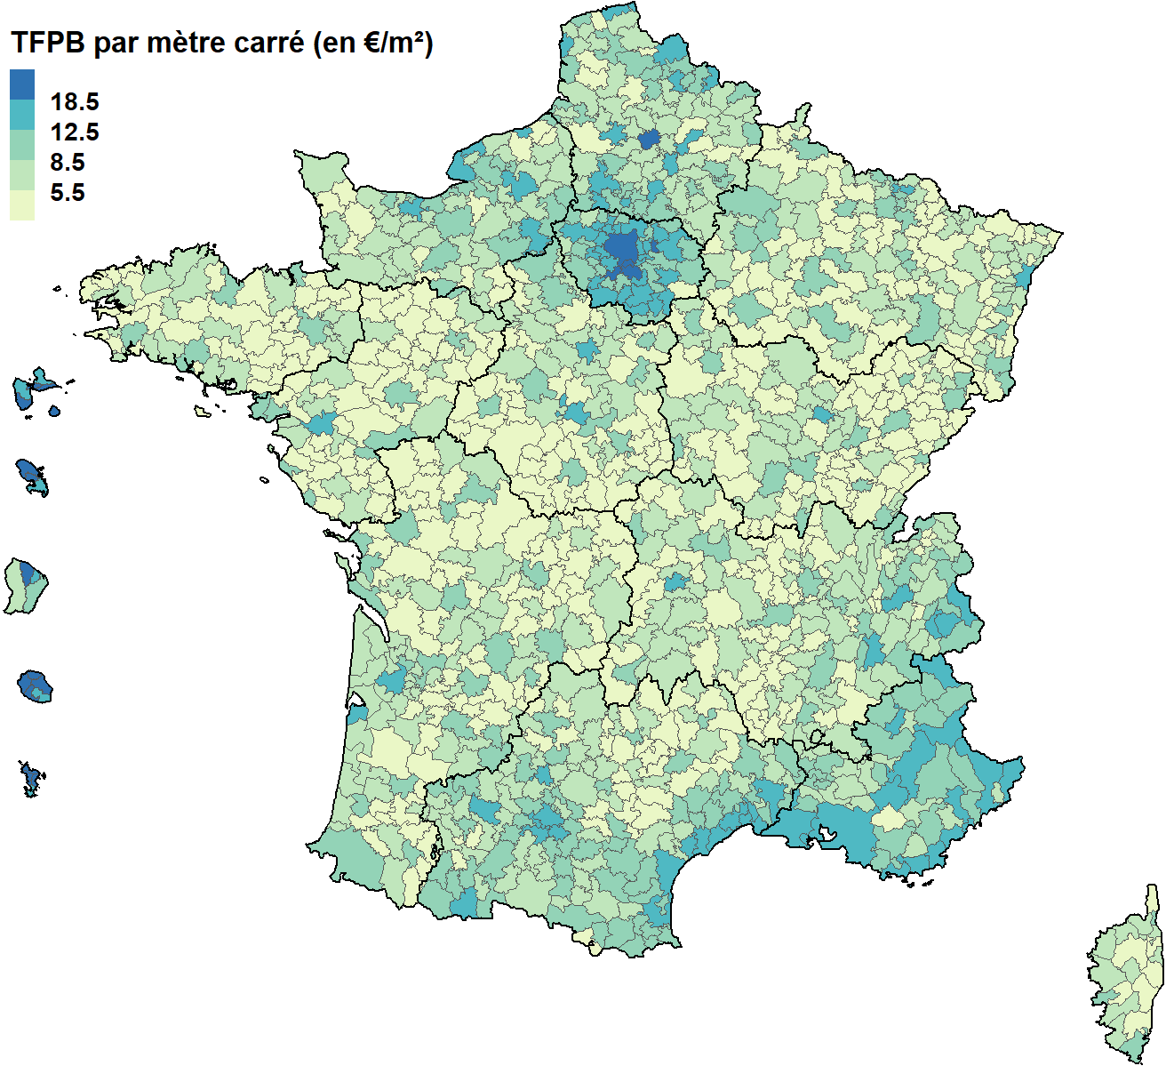
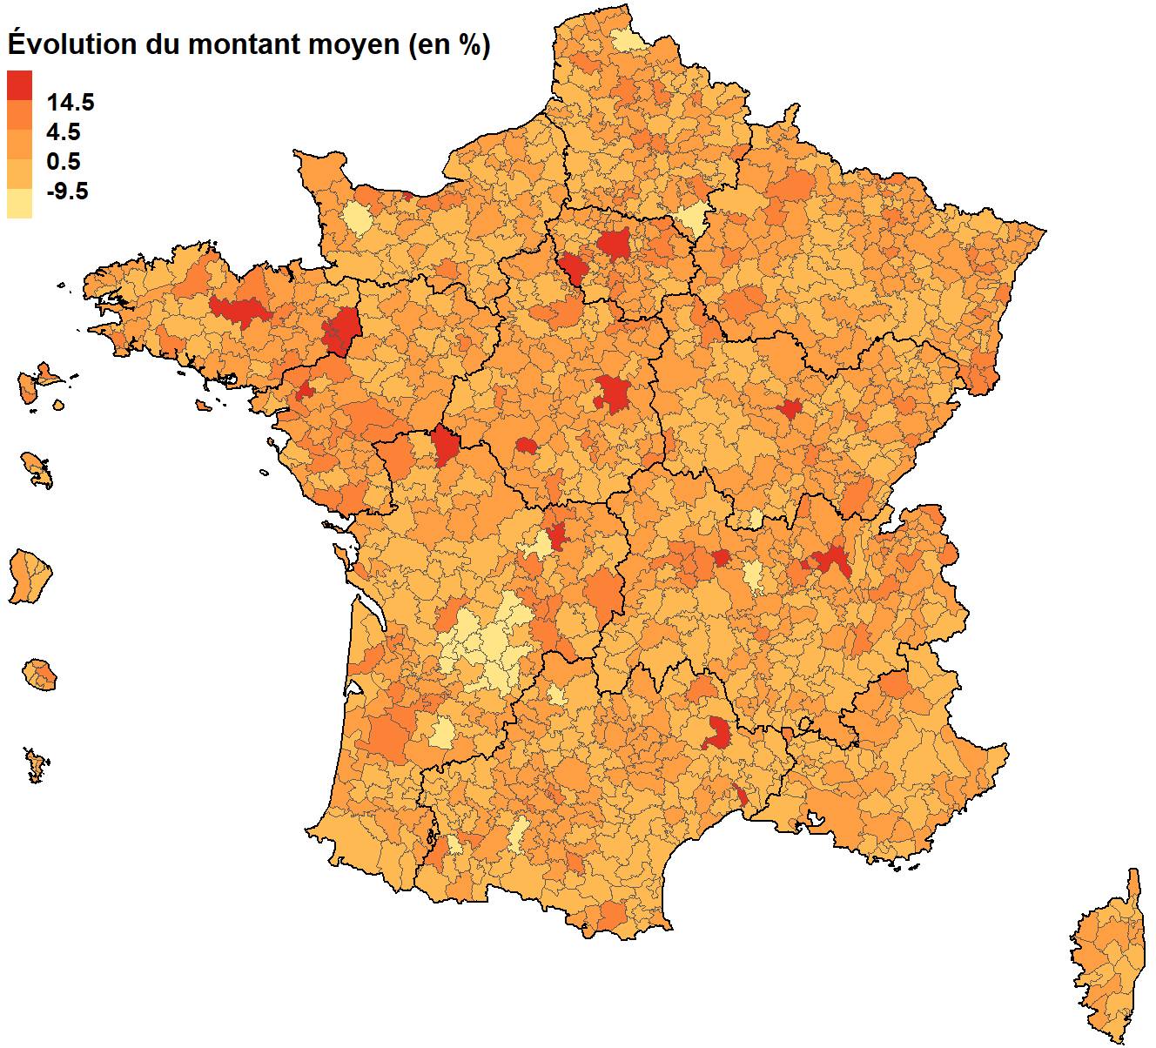

Champ : Ensemble des locaux commerciaux et industriels
Source : DGFiP

Code EPCI | Libellé EPCI | Montant moyen en 2023 (en €/m²) | Évoution annuelle du montant moyen (en %)
200000172 | CC Faucigny-Glières | 7.04 | 0.36
200000438 | CC du Pays de Pontchâteau St-Gildas-des-Bois | 5.34 | 2.58
200000545 | CC des Portes de Romilly sur Seine | 9.76 | 4.77
200000628 | CC Rhône Lez Provence | 7.19 | 7.72
...

